Hoja1
0
0.25
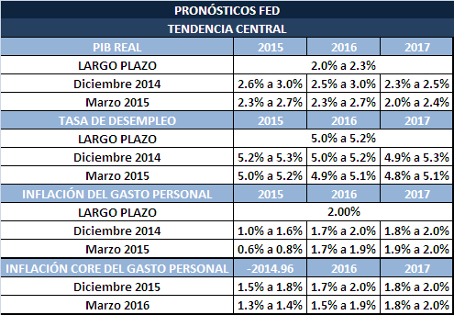
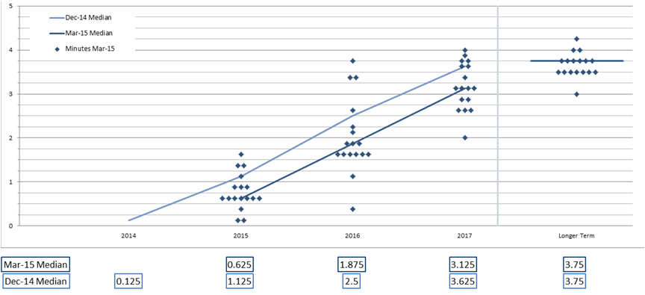

 | PRONÓSTICOS FED
 | TENDENCIA CENTRAL
 | PIB REAL | 2015 | 2016 | 2017
 | LARGO PLAZO | 2.0% a 2.3%
 | Marzo de 2015 | 2.3% A 2.7% | 2.3% a 2.7% | 2.0% a 2.4%
 | Junio de 2015 | 1.8% a 2.0% | 2.4% a 2.7% | 2.1% a 2.5%
 | TASA DE DESEMPLEO | 2015 | 2016 | 2017
 | LARGO PLAZO | 5.0% a 5.2%
 | Marzo de 2015 | 5.0% a 5.2% | 4.9% a 5.1% | 4.8% a 5.1%
 | Junio de 2015 | 5.2% a 5.3% | 4.9% a 5.1% | 4.9% a 5.1%
 | INFLACIÓN DEL GASTO PERSONAL | 2015 | 2016 | 2017
 | LARGO PLAZO | 2%
 | Marzo de 2015 | 0.6% a 0.8% | 1.7% a 1.9% | 1.9% a 2.0%
 | Junio de 2015 | 0.6% a 0.8% | 1.6% a 1.9% | 1.9% a 2.0%
 | INFLACIÓN CORE DEL GASTO PERSONAL | 2015 | 2016 | 2017
 | LARGO PLAZO
 | Marzo de 2015 | 1.3% a 1.4% | 1.5% a 1.9% | 1.8% a 2.0%
 | Junio de 2015 | 1.3% a 1.4% | 1.6% a 1.9% | 1.9% a 2.0%

